Souhrn
Položkový výkaz a specifikace

V případě, že níže uvedené specifikace obsahují odkaz (přímý nebo nepřímý) na konkrétní výrobek, výrobce, či dodavatele, je tento odkaz uveden s ohledem na přesnost a srozumitelnost. V tomto případě však dodavatel může nabídnout rovnocenné řešení.

místo dodání: Fakultní nemocnice v Plzni, alej Svobody 923/80, 323 00 Plzeň, Stomatologická klinika, kontaktní osoba: Martina Hynková, tlf: 377 104 701
Položka č. | Počet ks | Název | Specifikace | Designová představa | Jednotková cena bez DPH (Kč) | Celková cena bez DPH (Kč)
1 | 30 | konferenční židle | Stohovatelá čalouněná konferenční židle, svařovaná konstrukce z plné ocelové kulatiny, povrchová úprava chromováním, nohy jsou opatřeny plastovými koncovkami, sedák i opěrák čalouněný do odolné látky s výplní PUR pěnou. Základní rozměry: Šířka sedáku: 40 cm; Výška sedáku: 46 cm; Hloubka sedáku: 40 cm; Váha: 6 kg; Nosnost: 120 kg; Výška opěráku: 38 cm; Celková výška: 78 cm Barva: šedá (viz obrázek) | 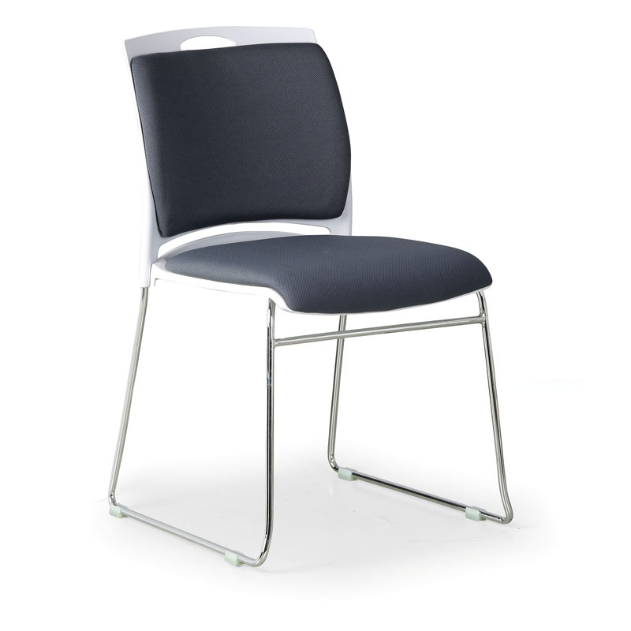 Ilustrační obrázek – designová představa: | 0.00 | 0.00

 |  |  | Smontováno
1 | 14 | pracovní židle | S látkovým čalouněním sedáku i opěráku, s výplní PUR pěna, odolným křížem z tvrzeného plastu, kola pro měkké podlahy, výškově stavitelný opěrák Základní rozměry: Šířka sedáku: 41 cm; Výška opěráku: 22-25 cm; Hloubka sedáku: 38 cm; Max. výška sedáku: 42 kg; Max. výška sedáku: 54 cm Výška opěráku: 38 cm; Celková výška: 75-89 cm; Nosnost: 120 kg; Průměr kříže 55 cm Barva: černá (viz obrázek) | 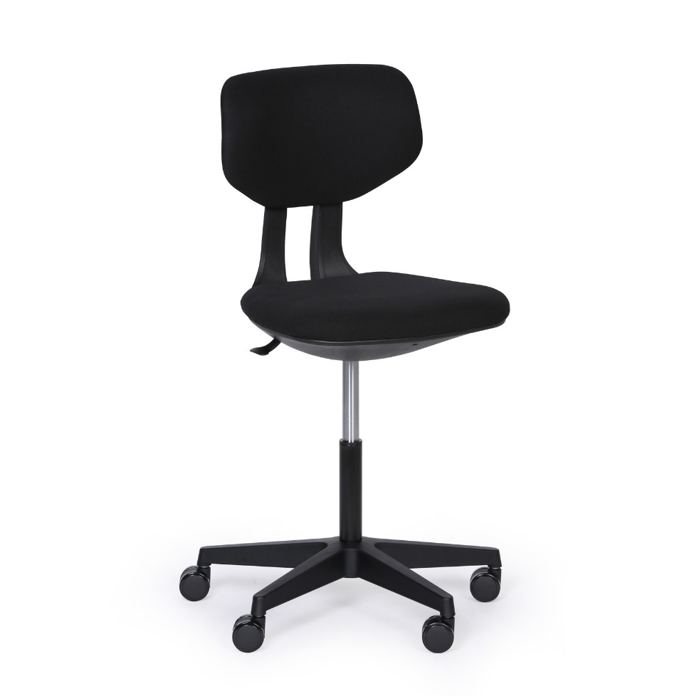 Orientační obrázek – designová představa: | 0.00 | 0.00

 |  |  | Smontováno

místo dodání: Fakultní nemocnice v Plzni, Ústav imunologie a alergologie, alej Svobody 923/80, 304 60 Plzeň, kontaktní osoba: Renáta Wislocká, telefon: 377 103 395, 702 167 593
Položka č. | Počet ks | Název | Specifikace | Designová představa | Jednotková cena bez DPH (Kč) | Celková cena bez DPH (Kč)
1 | 37 | stohovatelná, čalouněná konferenční židle | Odolný rám z oválných ocelových profilů, záda a sedák opatřené odolným plastovým černým krytem, výplň tvoří komfortní pěna očalouněná látkou, povrchová úprava rámu: chromová, černé plastové koncovky nohou, nosnost 120 kg, stohovatelná, barva červená. Celková výška: 82 cm Výška sedáku: 49 cm Šířka sedáku: 48 cm Hloubka sedáku: 44 cm Celková šíře židle: 54 cm | 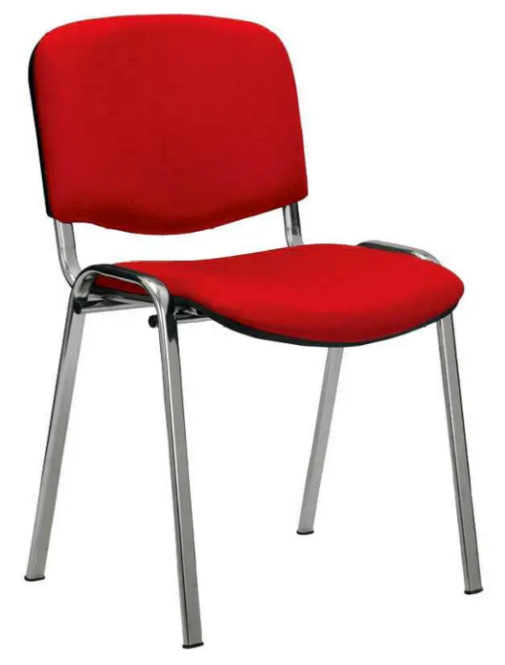 Orientační obrázek – designová představa: | 0.00 | 0.00

 |  |  | Smontováno
 |  |  |  |  | CELKEM | 0.00

